参数
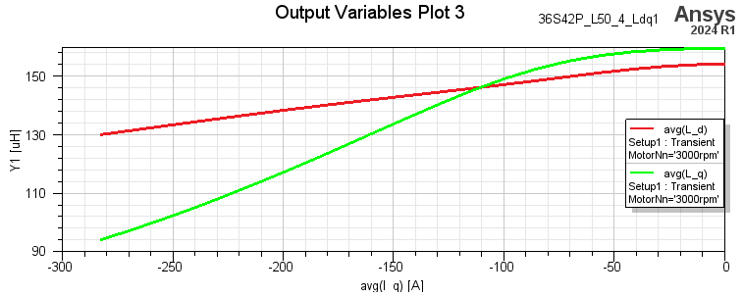
3000rpm Id=0控制，Iq恒幅值，电感情况

极数 | 42
槽数: | 36
每相电阻（W）75℃ | 0.047

2800 rpm时的空载电压波形（线电压有效值137.2V）：

